POKYNY HRV08, HRV52
Objednávkový formulář Verandy HRV08-ZIP, HRV52

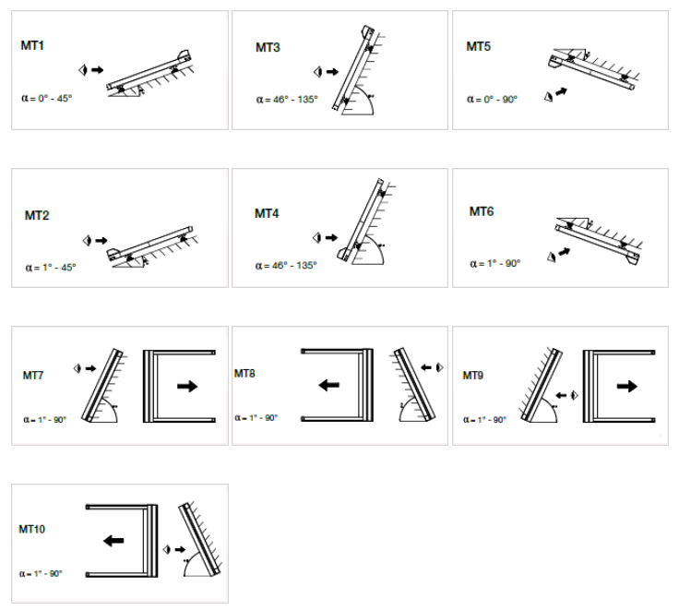
Zkr.2výrobku
zkratka | název | poznámka
HRV08-ZIP | Veranda HRV08 - ZIP
HRV52 | Veranda HRV52

typ výrobku
zkratka | název | poznámka
HRV08 | Veranda HRV08 - ZIP
HRV52 | Veranda HRV52
HRV52pv | Veranda HRV52 s podpůrným válcem | nad 5bm výsuvu standardně zahrnuto v ceně; do 5bm výsuvu za příplatek

Box typ
zkratka | název | poznámka
MT1 | MT01 venkovní instalace | pro Verandu HRV08 - ZIP
MT2 | MT02 venkovní instalace | pro Verandu HRV08 - ZIP
MT3 | MT03 venkovní instalace | pro Verandu HRV08 - ZIP
MT4 | MT04 venkovní instalace | pro Verandu HRV08 - ZIP
MT5 | MT05 vnitřní instalace | pro Verandu HRV08 - ZIP
MT6 | MT06 vnitřní instalace | pro Verandu HRV08 - ZIP
MT7 | MT07 venkovní instalace | pro Verandu HRV08 - ZIP
MT8 | MT08 venkovní instalace | pro Verandu HRV08 - ZIP
MT9 | MT09 vnitřní instalace | pro Verandu HRV08 - ZIP
MT10 | MT10 vnitřní instalace | pro Verandu HRV08 - ZIP
HRV52 |  | pro Verandu HRV52

Rolety ve společném boxu - pořadí
zkratka | název | poznámka
0 | roleta není spřažená
1/2 | a - 1. roleta ve společném boxu ze 2
2/2 | a - 2. roleta ve společném boxu ze 2
1/3 | b - 1. roleta ve společném boxu ze 3
2/3 | b - 2. roleta ve společném boxu ze 3
3/3 | b - 3. roleta ve společném boxu ze 3
1/4 | c - 1. roleta ve společném boxu ze 4
2/4 | c - 2. roleta ve společném boxu ze 4
3/4 | c - 3. roleta ve společném boxu ze 4
4/4 | c - 4. roleta ve společném boxu ze 4

Typ montáže
zkratka | název | poznámka
A | návin k oknu "A" (standard)
AE | návin k oknu "AE" (exteriér světlejší)

Ovládání typ |  |  | TECHNICKÉ VARIANTY VERANDY HRV08
zkratka | název | poznámka | Typ |  | Maximální rozsah v metrech |  |  |  |  |  |  |  |  |  |  |  |  | Max. plocha | Počet Verand | Počet motorů
0 | Není (nebude vybráno) |  |  |  | 1 | 1.7 | 2 | 2.55 | 3 | 3.4 | 4 | 5 | 6 | 7.8 | 8 | 9 | 10
2S | 2.automatický výběr motory Somfy Orea RTS |  | Typ 1 | 1 Veranda | 1 část |  |  |  |  |  |  |  |  |  |  |  |  | 10,5m² | 1 | 1
6S | 6.automatický výběr motory Somfy Orea WT |  | Typ 2 | 2 Verandy |  | 2 části |  |  |  |  |  |  |  |  |  |  |  | 17,5m² | 2 | 1 | 2*
10S | 10. motor Somfy Sunea iO (automaticky) |  | Typ 3 | 3 Verandy |  |  |  | 3 části |  |  |  |  |  |  |  |  |  | 26,25m² | 3 | 2
16BC | 16. motor Becker C PLUS (automaticky) | varianta pouze pro Verandu HRV08 - ZIP
17BE | 17. motor Becker E (automaticky) | varianta pouze pro Verandu HRV08 - ZIP
OrRTS40 | motor Somfy Orea RTS 40Nm do 27,5m² |  | Typ 4 | 4 Verandy |  |  |  |  |  | 4 části |  |  |  |  |  |  |  | 35m² | 4 | 2
OrRTS55 | motor Somfy Orea RTS 55Nm do 33m² | varianta pouze pro Verandu HRV52 |  |  |  |  |  |  |  |  |  |  |  |  |  |  |  |  |  |  | * Od 5001 mm - 2 motory.
OrRTS70 | motor Somfy Orea RTS 70Nm do 55m² | varianta pouze pro Verandu HRV52 | TECHNICKÉ VARIANTY VERANDY HRV08:
OrRTS85 | motor Somfy Orea RTS 85Nm do 66m² | varianta pouze pro Verandu HRV52 | Minimální šířka Verandy: |  |  | 0,85 m
OrWT25 | motor Somfy Orea WT 25Nm do 10,5m² | varianta pouze pro Verandu HRV08 - ZIP | Maximální šířka Verandy: |  |  | 3 m
OrWT40 | motor Somfy Orea WT 40Nm do 27,5m² |  | Maximální výsuv: |  |  | 3,5 m
OrWT55 | motor Somfy Orea WT 55Nm do 33m² | varianta pouze pro Verandu HRV52 | Maximální plocha povrchu látky: |  |  | 10,5m²
OrWT70 | motor Somfy Orea WT 70Nm do 55m² | varianta pouze pro Verandu HRV52
OrWT85 | motor Somfy Orea WT 85Nm do 66m² | varianta pouze pro Verandu HRV52
SiO25 | motor Sunea iO 25Nm do 10,5m² | varianta pouze pro Verandu HRV08 - ZIP
SiO40 | motor Sunea iO 40Nm do 27,5m²
SiO55 | motor Sunea iO 55Nm do 33m² | varianta pouze pro Verandu HRV52
SiO70 | motor Sunea iO 70Nm do 55m² | varianta pouze pro Verandu HRV52
SiO85 | motor Sunea iO 85Nm do 66m² | varianta pouze pro Verandu HRV52
BC30 | 16.motor BECKER 50 C 30/17 PLUS < 10,5m2 | varianta pouze pro Verandu HRV08 - ZIP
BC40 | 16.motor BECKER 50 C 40/17 PLUS < 27,5m2 | varianta pouze pro Verandu HRV08 - ZIP
BE30 | 17.motor BECKER 50 E 30/17 < 10,5m2 | varianta pouze pro Verandu HRV08 - ZIP
BE40 | 17.motor BECKER 50 E 40/17 < 27,5m2 | varianta pouze pro Verandu HRV08 - ZIP

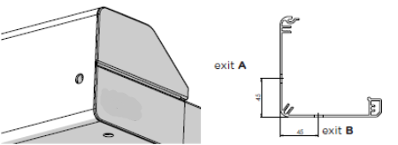
Ovládání umístění
zkratka | název | poznámka
0 | BEZ (pro spřažené výrobky)
L | Vlevo | varianta pouze pro Verandu HRV52
P | Vpravo | varianta pouze pro Verandu HRV52
LA | Vlevo, výstup A | varianta pouze pro Verandu HRV08 - ZIP
LB | Vlevo, výstup B | varianta pouze pro Verandu HRV08 - ZIP
PA | Vpravo, výstup A | varianta pouze pro Verandu HRV08 - ZIP
PB | Vpravo, výstup B | varianta pouze pro Verandu HRV08 - ZIP

Barva látky
zkratka | název | poznámka
SLTZ 2044 | SC ZIP látka SLTZ 2044
SLTZ 2047 | SC ZIP látka SLTZ 2047
SLTZ 2051 | SC ZIP látka SLTZ 2051
SLTZ 2135 | SC ZIP látka SLTZ 2135
SLTZ 2167 | SC ZIP látka SLTZ 2167
SLTZ 2175 | SC ZIP látka SLTZ 2175
SLTZ86 2012 | SCREEN EX./IN. ZIP Soltis 86 2012
SLTZ86 2043 | SCREEN EX./IN. ZIP Soltis 86 2043
SLTZ86 2044 | SCREEN EX./IN. ZIP Soltis 86 2044
SLTZ86 2047 | SCREEN EX./IN. ZIP Soltis 86 2047
SLTZ86 2051 | SCREEN EX./IN. ZIP Soltis 86 2051
SLTZ86 2135 | SCREEN EX./IN. ZIP Soltis 86 2135
SLTZ86 2167 | SCREEN EX./IN. ZIP Soltis 86 2167
SLTZ86 2175 | SCREEN EX./IN. ZIP Soltis 86 2175
S BIRC 018 | Látka Elements Solids 314 018 120 Whisper | varianta možná pouze pro Verandu HRV52
S BIRC 471 | Látka Elements Solids 314 471 120 Birch | varianta možná pouze pro Verandu HRV52
S BIRC 703 | Látka Elements Solids 314 703 120 Fawn | varianta možná pouze pro Verandu HRV52
S BIRC 803 | Látka Elements Solids 314 803 120 Satellite | varianta možná pouze pro Verandu HRV52
S CIRR 954 | Látka Elements Stripes 320 954 120 Alloy | varianta možná pouze pro Verandu HRV52
S CIRR 955 | Látka Elements Stripes 320 955 120 Cirrus | varianta možná pouze pro Verandu HRV52
S CIRR 956 | Látka Elements Stripes 320 956 120 Parkway | varianta možná pouze pro Verandu HRV52
S ELEM 252 | Látka Elements Stripes 320 252 120 Evergreen | varianta možná pouze pro Verandu HRV52
S ELEM 441 | Látka Elements Stripes 320 441 120 Walk | varianta možná pouze pro Verandu HRV52
S ELEM 614 | Látka Elements Stripes 320 614 120 Echo | varianta možná pouze pro Verandu HRV52
S ELEM 714 | Látka Elements Stripes 320 714 120 Trace | varianta možná pouze pro Verandu HRV52
S ELEM 715 | Látka Elements Stripes 320 715 120 Ramble | varianta možná pouze pro Verandu HRV52
S ELEM 731 | Látka Elements Stripes 320 731 120 Imprint | varianta možná pouze pro Verandu HRV52
S ELEM 758 | Látka Elements Stripes 320 758 120 Roof Tile | varianta možná pouze pro Verandu HRV52
S GRAT 923 | Látka Urban Design 320 923 120 Steel | varianta možná pouze pro Verandu HRV52
S GRAT 925 | Látka Urban Design 320 925 120 Grid | varianta možná pouze pro Verandu HRV52
S GRAT 928 | Látka Urban Design 320 928 120 Grassy | varianta možná pouze pro Verandu HRV52
S GRAT 930 | Látka Urban Design 320 930 120 Sunny | varianta možná pouze pro Verandu HRV52
S GRAT 937 | Látka Urban Design 320 937 120 Iron | varianta možná pouze pro Verandu HRV52
S LAND 639 | Látka Lumera Landscape 338 639 120 Sahara | varianta možná pouze pro Verandu HRV52
S LAND 641 | Látka Lumera Landscape 338 641 120 Arctic | varianta možná pouze pro Verandu HRV52
S LAND 642 | Látka Lumera Landscape 338 642 120 Greenland | varianta možná pouze pro Verandu HRV52
S LAND 643 | Látka Lumera Landscape 338 643 120 Cliffs | varianta možná pouze pro Verandu HRV52
S LAND 644 | Látka Lumera Landscape 338 644 120 Fjord | varianta možná pouze pro Verandu HRV52
S LAND 655 | Látka Lumera Landscape 338 655 120 Ladakh | varianta možná pouze pro Verandu HRV52
S LAND 656 | Látka Lumera Landscape 338 656 120 Chott | varianta možná pouze pro Verandu HRV52
S LAND 658 | Látka Lumera Landscape 338 658 120 Gobi | varianta možná pouze pro Verandu HRV52
S LAND 662 | Látka Lumera Landscape 338 662 120 Beach | varianta možná pouze pro Verandu HRV52
S LAND 665 | Látka Lumera Landscape 338 665 120 Vulcano | varianta možná pouze pro Verandu HRV52
S LAND 667 | Látka Lumera Landscape 338 667 120 Golden Crops | varianta možná pouze pro Verandu HRV52
S LANDM 620 | Látka Lumera Land. Mini 338 620 120 Sand | varianta možná pouze pro Verandu HRV52
S LANDM 621 | Látka Lumera Land. Mini 338 621 120 Gravel | varianta možná pouze pro Verandu HRV52
S LANDM 623 | Látka Lumera Land. Mini 338 623 120 Lava | varianta možná pouze pro Verandu HRV52
S LANDM 627 | Látka Lumera Land. Mini 338 627 120 Clay | varianta možná pouze pro Verandu HRV52
S LEAF 770 | Látka Lumera Leaf 338 770 120 Williow | varianta možná pouze pro Verandu HRV52
S LEAF 771 | Látka Lumera Leaf 338 771 120 Walnut | varianta možná pouze pro Verandu HRV52
S LEAF 772 | Látka Lumera Leaf 338 772 120 Juniper | varianta možná pouze pro Verandu HRV52
S LEAF 773 | Látka Lumera Leaf 338 773 120 Poplar | varianta možná pouze pro Verandu HRV52
S LEAF 775 | Látka Lumera Leaf 338 775 120 Beech | varianta možná pouze pro Verandu HRV52
S LEAF 777 | Látka Lumera Leaf 338 777 120 Maple | varianta možná pouze pro Verandu HRV52
S LINE 990 | Látka Urban Design 320 990 120 Clarion | varianta možná pouze pro Verandu HRV52
S LINE 991 | Látka Urban Design 320 991 120 Sunlite | varianta možná pouze pro Verandu HRV52
S LINE 992 | Látka Urban Design 320 992 120 Timber | varianta možná pouze pro Verandu HRV52
S LINE 993 | Látka Urban Design 320 993 120 Concrete | varianta možná pouze pro Verandu HRV52
S LINE 994 | Látka Urban Design 320 994 120 Black Brick | varianta možná pouze pro Verandu HRV52
S SOLI 003 | Látka Lumera Solids 338 003 120 Sulphur | varianta možná pouze pro Verandu HRV52
S SOLI 033 | Látka Lumera Solids 338 033 120 Aragonit | varianta možná pouze pro Verandu HRV52
S SOLI 079 | Látka Lumera Solids 338 079 120 Siderite | varianta možná pouze pro Verandu HRV52
S SOLI 089 | Látka Lumera Solids 338 089 120 Peridot | varianta možná pouze pro Verandu HRV52
S SOLI 136 | Látka Lumera Solids 338 136 120 Hematite | varianta možná pouze pro Verandu HRV52
...

HRV80-ZIP, HRV80-ZIP-2P
...
Poznámka k zakázce:

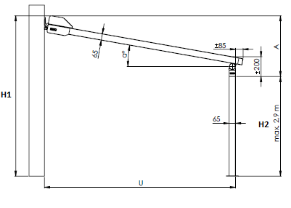
Vysvětlivky:
6) Celková šířka = na osu vodící lišty, vnější část boxu je vždy o 40mm (2x20mm) šiřší než osa vodící lišty nebo osa přípojných bodů; tj.šířka boxu je vždy o 40mm větší než celková šířka verandy. Neplatí pro Verandu HRV80-ZIP-2P
7) zadejte výšku = výsuv (vyložení verandy) v mm
8) spřažujeme max.4 ks verand (nemají společný box). Maximální šířka 4 ks verand vedle sebe je 16m.
9) zadejte výšku H1 v mm pouze u varianty Veranda HRV80-ZIP-2P. H1 celková výška včetně boxu. |  |  |  |  |  |  |  | A: Sklon (mm) = H1 - H2 |  | Úhel sklonu (α) | 8° | 10°
10) zadejte výšku H2 v mm pouze u varianty Veranda HRV80-ZIP-2P. H2 světlá výška, max.výška 2900mm. |  |  |  |  |  |  |  | H1: Celková výška vč. boxu
11) zadejte hodnotu "X" v mm pouze u varianty Veranda HRV80-ZIP-2P. Hodnota "X" určuje vzdálenost stojky od vnější hrany vodící lišty. |  |  |  |  |  |  |  | H2: Světlá výška (max. 2,9 m) | výsuv (U) | 1500 | 490 | 535
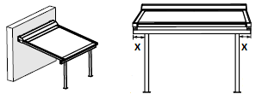
 |  | Hodnota "X" se nevyplňuje u spřažených verand. |  |  |  |  |  | U: Výsuv |  | 2000 | 560 | 620
 |  |  |  |  |  |  |  |  |  | 2500 | 630 | 705
 |  |  |  |  |  |  |  |  |  | 3000 | 700 | 970
 |  |  |  |  |  |  |  |  |  | 3500 | 770 | 1055
 |  |  |  |  |  |  |  |  |  | 4000 | 840 | 1145
 |  |  |  |  |  |  |  |  |  | 4500 | 910 | 1230
 |  |  |  |  |  |  |  |  |  | 5000 | 980 | 1310
 |  |  |  |  |  |  |  |  | Pozn.1: Zkontrolujte, zda je sklon konstrukce větší nebo roven hodnotě uvedené v tabulce, tak aby byl zajištěn dobrý odvod vody na přední straně. Nedodržení doporučeného sklonu může vést ke špatnému odvodu dešťové vody a poškození látky nebo jejímu prověšení.

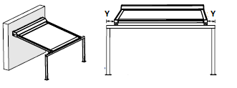
12) zadejte hodnotu "Y" v mm pouze u varianty Veranda HRV80-ZIP-2P. Hodnota "Y" určuje vzdálenost stojky od vnější hrany vodící lišty.
 |  | Hodnota "Y" se nevyplňuje u spřažených verand. |  |  |  |  |  |  | Veranda se používá jako ochrana proti slunci, nikoli jako ochrana proti dešti.

 |  |  |  | 17) zvolte barvu látky z nabízených hodnot viz list POKYNY HRV80; odstíny látek se mohou v jednotlivých dodávkách navzájem mírně lišit
 |  |  |  | pro Verandu HRV80 s látkou Soltis 86 a 92 platí : výsuv > 2670mm je látka opatřena horizontálním svarem
 |  |  |  | pro Verandu HRV80 s látkou Soltis 92B platí : výsuv > 1700mm je látka opatřena horizontálním svarem
 |  |  |  | 19) a 23) pro Verandu HRV80-ZIP-2P platí, že barva vodící lišty je schodná s barvou stojek.
 |  |  |  | 20) a 29) pro Verandu HRV80-ZIP je také k dispozici uchycení na stěnu pomocí "L" profilů, použití současně s držáky typu "Cv". Tyto profily lze objednat přes volitelné příslušenství.
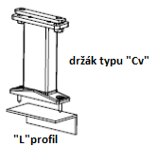
 |  |  |  |  | Délky "L" profilů : | L1 = 50 x 30 x 3mm | (obj.č. 6-014823-0000, zkr.2 VRH 116)
 |  |  |  |  |  | L2 = 100 x 50 x 3mm | (obj.č. 6-014824-0000, zkr.2 VRH 114)
13) zadejte hodnotu "Z" v mm pouze u varianty Veranda HRV80-ZIP-2P. Hodnota "Z" určuje vzdálenost přesahu vodící lišty po hranu stojky. |  |  |  |  |  | L3 = 150 x 50 x 4,5mm | (obj.č. 6-014825-0000, zkr.2 VRH 115)
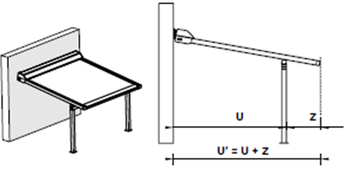

 |  |  | Pozn.2: není možné kombinovat hodnoty "X" a "Y" vzájemně dohromady. Pokud je zadaná hodnota "X", pak hodnota "Y" bude = 0, totéž platí také naopak.

 |  |  |  | Pozn.2: pro umístění stojny k fasádě, je nutné objednat patku "2" poznámkou.
 |  |  |  |  | Patka "STANDARD" |  | "Patka 2"

 | U´=max.5m

Platnost od: 01.07.2024.

POKYNY HRV80-ZIP, HRV80-ZIP-2P
Objednávkový formulář Veranda HRV80 - ZIP

Zkr.2výrobku
zkratka | název | poznámka
HRV80-ZIP | Veranda HRV80-ZIP
HRV80-ZIP 2P | Veranda HRV80-ZIP 2P

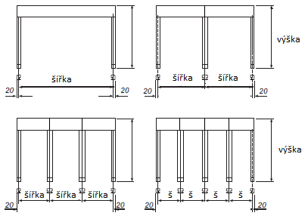
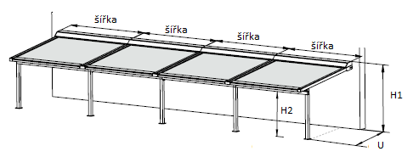
typ výrobku
zkratka | název | poznámka |  | Veranda HRV80 - ZIP |  | Veranda HRV80 - ZIP - 2P
HRV80 | Veranda HRV80-ZIP | podpůrný profil dodán automaticky nad 4m výsuvu
HRV80pp | Veranda HRV80-ZIP podpůrný profil | podpůrný profil dodán vždy
HRV802P | Veranda HRV80-ZIP 2P | podpůrný profil dodán automaticky nad 4m výsuvu
HRV802Ppp | Veranda HRV80-ZIP 2P podpůrný profil | podpůrný profil dodán vždy

Box typ
zkratka | název | poznámka
HRV80 | Box pro Verandu HRV80-ZIP | rozměr 175x245

Rolety ve společném boxu - pořadí
zkratka | název | poznámka
0 | roleta není spřažená
1/2 | a - 1. ze 2 | rolety nejsou ve společném boxu
2/2 | a - 2. ze 2 | rolety nejsou ve společném boxu
1/3 | b - 1. ze 3 | rolety nejsou ve společném boxu
2/3 | b - 2. ze 3 | rolety nejsou ve společném boxu |  |  |  | Maximální šířka 4ks verand je 16m.
3/3 | b - 3. ze 3 | rolety nejsou ve společném boxu
1/4 | c - 1. ze 4 | rolety nejsou ve společném boxu
2/4 | c - 2. ze 4 | rolety nejsou ve společném boxu
3/4 | c - 3. ze 4 | rolety nejsou ve společném boxu
4/4 | c - 4. ze 4 | rolety nejsou ve společném boxu

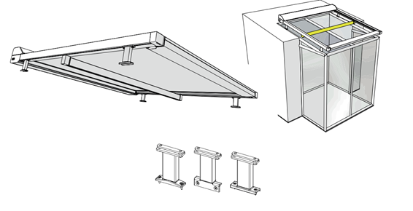
Rozměr "X" [mm]
zkratka | název | poznámka | Veranda HRV80pp |  | Veranda HRV802Ppp
0 | 0mm
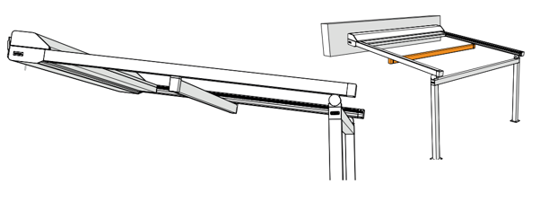
65 | 65mm | varianta možná pro Veradnu HRV80-ZIP-2P
100 | 100mm | varianta možná pro Veradnu HRV80-ZIP-2P
200 | 200mm | varianta možná pro Veradnu HRV80-ZIP-2P
300 | 300mm | varianta možná pro Veradnu HRV80-ZIP-2P
400 | 400mm | varianta možná pro Veradnu HRV80-ZIP-2P
500 | 500mm | varianta možná pro Veradnu HRV80-ZIP-2P

Rozměr "Y" [mm]
zkratka | název | poznámka
0 | 0mm
65 | 65mm | varianta možná pro Veradnu HRV80-ZIP-2P
100 | 100mm | varianta možná pro Veradnu HRV80-ZIP-2P
200 | 200mm | varianta možná pro Veradnu HRV80-ZIP-2P
300 | 300mm | varianta možná pro Veradnu HRV80-ZIP-2P
400 | 400mm | varianta možná pro Veradnu HRV80-ZIP-2P
500 | 500mm | varianta možná pro Veradnu HRV80-ZIP-2P

Rozměr "Z" [mm]
zkratka | název | poznámka
0 | 0mm | varianta pouze pro Veradnu HRV80-ZIP
85 | 85mm | varianta možná pro Veradnu HRV80-ZIP-2P
100 | 100mm | varianta možná pro Veradnu HRV80-ZIP-2P
200 | 200mm | varianta možná pro Veradnu HRV80-ZIP-2P
300 | 300mm | varianta možná pro Veradnu HRV80-ZIP-2P
400 | 400mm | varianta možná pro Veradnu HRV80-ZIP-2P
500 | 500mm | varianta možná pro Veradnu HRV80-ZIP-2P
...

